Rotina Admin
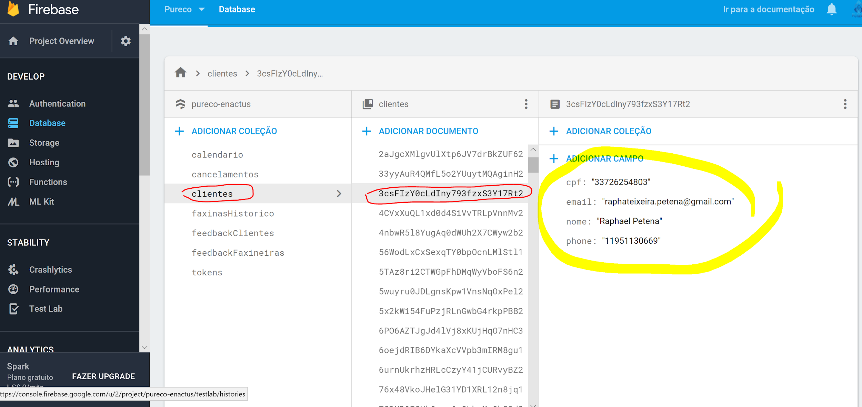
ROTINA DO ADMINISTRADOR
 | Atividade | Plataforma | Quando
1 | Conferir novas faxinas, clicar em cada faxineira: faxineira> faxinas>agendados | Pureco Admin | 2 x por dia
2 | Mandar mensagem no chat: "Obrigada por agendar uma faxina, qualquer duvida estou a disposicao" | Pureco Faxineira | Cada nova faxina
3 | Stalkear o cliente para ver se tem perfil de cliente | Facebook | Cada nova faxina
4 | Se em duvida se é realmente um cliente, investigar no chat | Pureco Faxineira | Cada faxina suspeita
5 | Se cliente suspeito não responde pelo chat, pegar numero de cliente na firebase | Firebase | Cada faxina suspeita
6 | Entrar em contato com cliente caso 5 se aplicar | Whatsapp | Cada faxina suspeita
7 | Caso o cliente não responda nada no chat, pegar email dele na firebase | Firebase | Um dia antes da faxina
8 | Um dia antes da faxina enviar email lembrando o cliente, caso ele não tenha dito nada no chat | Gmail | Um dia antes da faxina
9 | Checar e responder SAC | Pureco Admin | 1 x dia
10 | Setar a proxima semana de cada faxineira (2 semanas posteriores devem sempre estar setadas) | Pureco Faxineira | 1x semana

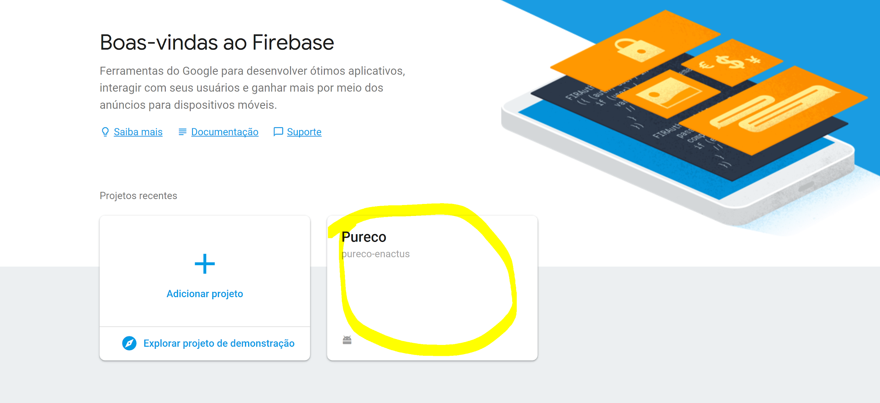
 | TUTORIAL: BUSCA NA FIREBASE
 | 1. LOGAR NA FIREBASE COM DADOS DO PURECO LIMPEZA > CLICAR EM PURECO

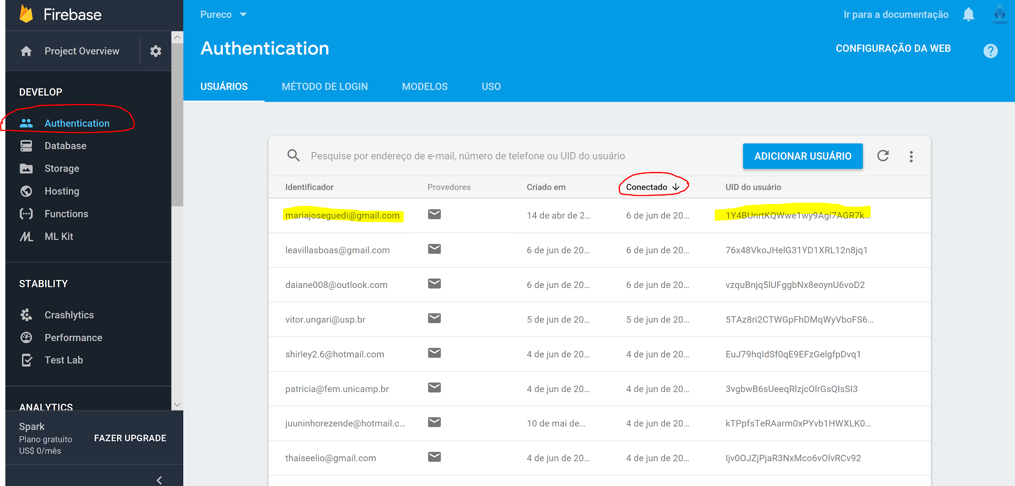
 | 2. CLICAR EM AUTHENTICATION E ORDENAR POR "CONECTADO".

 | 3. DEDUZIR PELO NOME DO EMAIL O USUARIO PROCURADO E COPIAR O ID CLICANDO NO ICONE
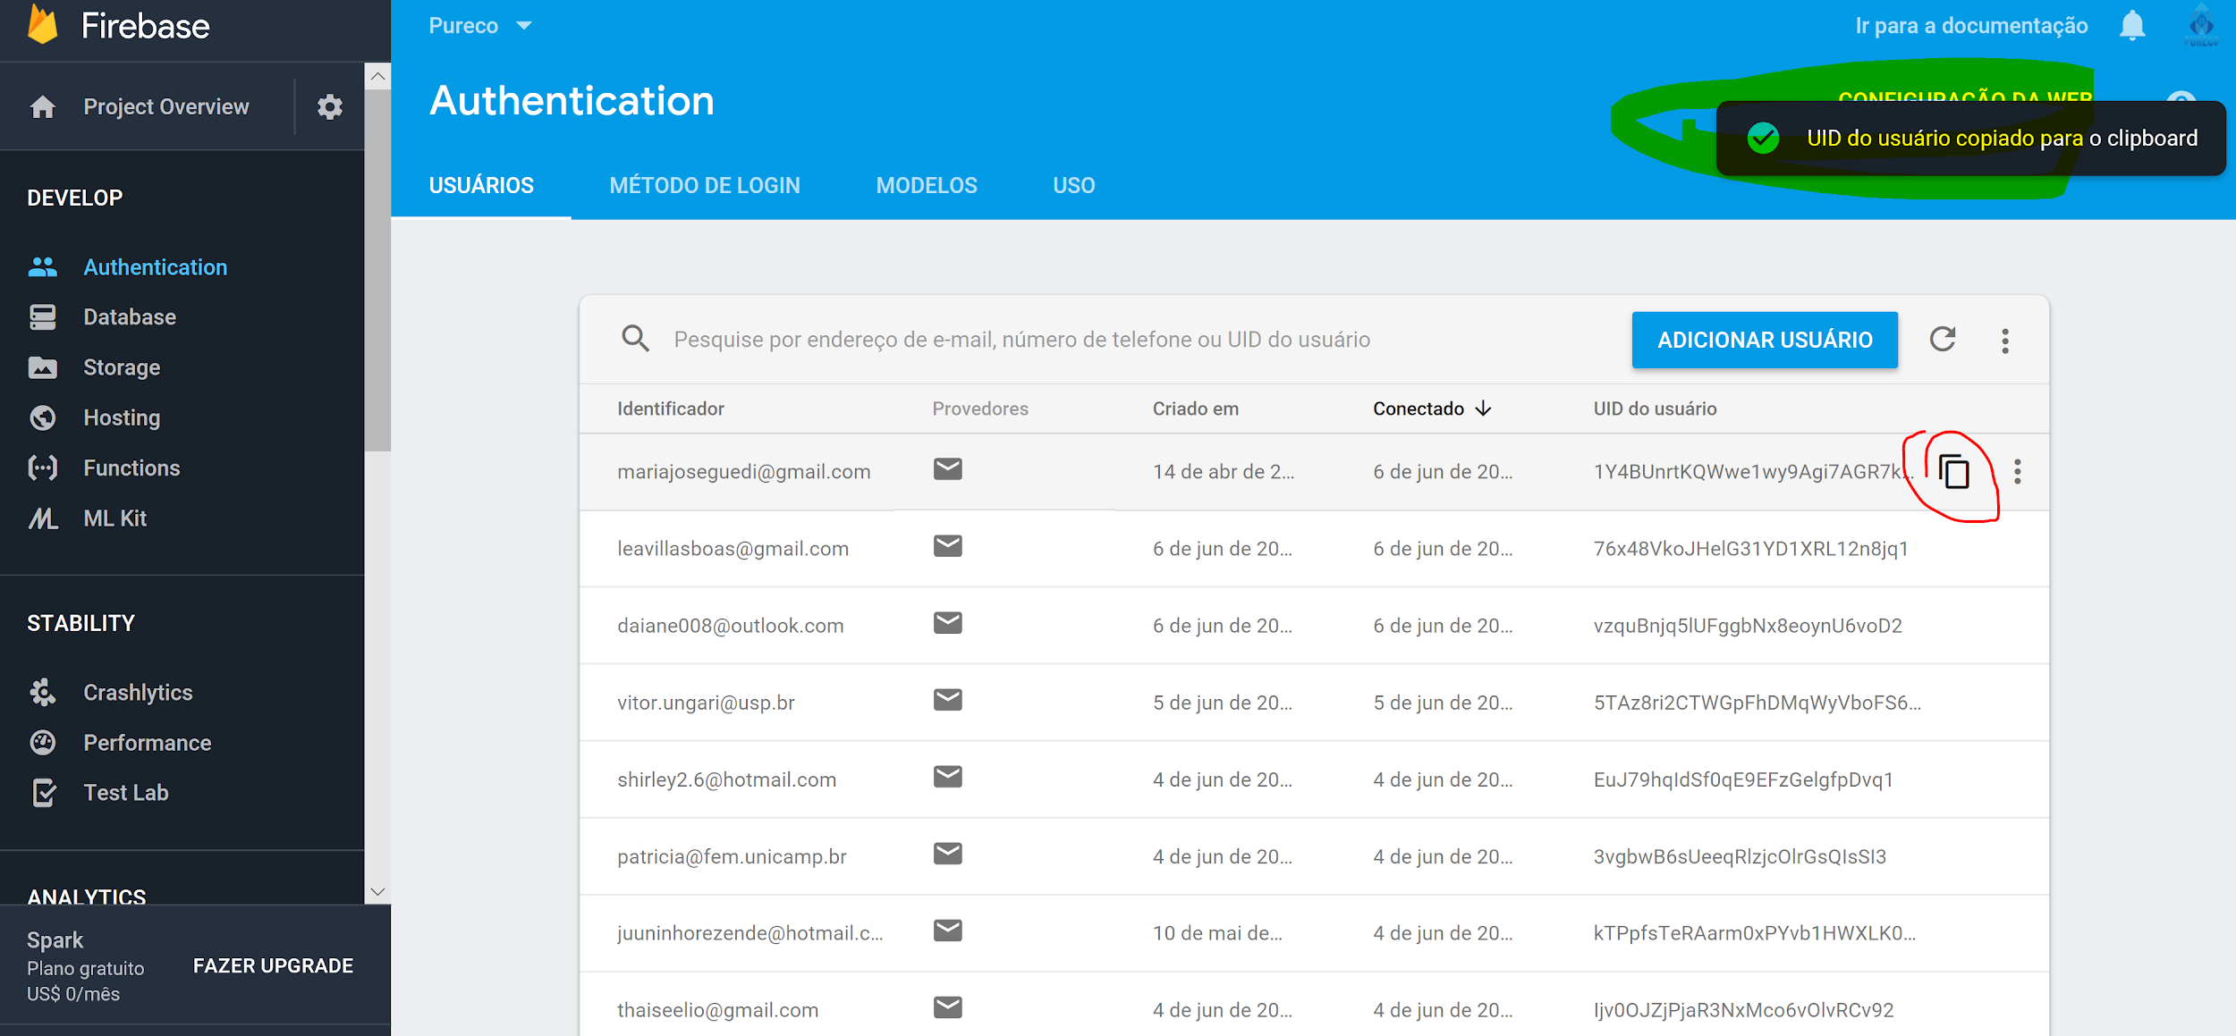

 | 4. CLICAR NA DATABASE > CLICAR EM CLOUD FIRESTORE
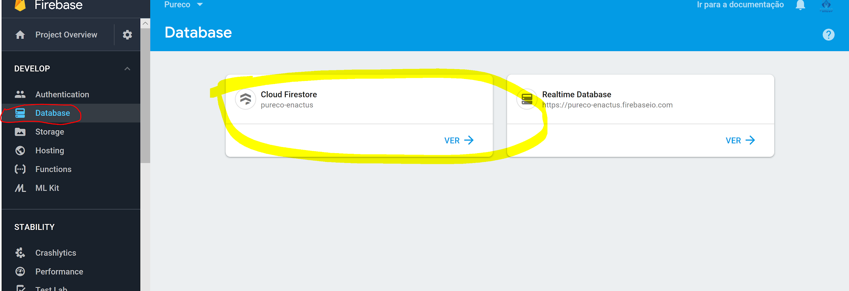

 | 5. CLICAR EM CLIENTES > O ID ESTARA ORDENADO ALFABETICAMENTE, PROCURAR O ID COPIADO

Mensagens Padrão
MENSAGENS PADRÃO PARA CLIENTES
 | Quando usar/pergunta frequente | Mensagem
1 | Envio de Feedback padrão via redes sociais | Bom dia/boa tarde/boa noite, @cliente! Tudo bem? O Pureco valoriza muito sua opinião e gostaríamos de saber como foi sua experiência com a @colaboradora. Poderia nos dar uma nota de 0 a 5? Por estarmos em meio a uma pandemia, o acompanhamento de como estão sendo as faxinas do ponto de vista de segurança da saúde é vital para mantermos todos seguros. Então pedimos que sua nota leve em conta esses parâmetros. Aceitamos comentários sobre pontos a melhorar e elogios também :)
2 | Ao receber feedbacks POSITIVOS de CLIENTES QUE NUNCA PEDIRAM FAXINA ANTERIORMENTE. | Agradecemos muito pelo seu feedback e ficamos felizes pela boa experiência com a @colaboradora! Esperamos que mais faxinas venham por aí ;) Nesse sentido, já você é um cliente novo do Pureco, poderia compartilhar conosco como nos conheceu (amigos, mídias sociais, ...)?
3 | Ao receber feedbacks negativos de CLIENTES QUE NUNCA PEDIRAM FAXINA ANTERIORMENTE. ATENÇÃO: reembolso somente para CLIENTES NOVOS, para clientes que já pediram anteriormente somente oferecemos o desconto na próxima faxina. ATENÇÃO: repassar para o Projeto o ocorrido | Bom dia/boa tarde/boa noite @cliente! Agradecemos muito o feedback passado e sentimos muito que sua experiência com a @colaboradora não tenha sido boa. Vamos repassar essas situações para ela para que possamos corrigi-las o quanto antes. Como procedimento padrão nesses casos, propomos o reembolso de 30% do valor da faxina ou 30% de desconto na próxima faxina caso contrate o serviço nos próximos 6 meses. Gostaríamos de reforçar que trabalhamos com outras colaboradoras e que caso você queira marcar uma faxina novamente com desconto, pode nos chamar pelo WhatsApp do projeto (19 98139-6422) para agendá-la. Lamentamos novamente o ocorrido com a @colaboradora e agradecemos o feedback e o apoio ao projeto, pois entendemos que a questão financeira não está fácil para ninguém. Estaremos trabalhando para melhorar!
4 | Ao receber feedbacks negativos de CLIENTES QUE JÁ PEDIRAM ANTERIORMENTE. ATENÇÃO: repassar para o Projeto o ocorrido | Bom dia/boa tarde/boa noite @cliente! Agradecemos muito o feedback passado e sentimos muito que sua experiência com a @colaboradora não tenha sido boa. Vamos repassar essas situações para ela para que possamos corrigi-las o quanto antes. Como procedimento padrão nesses casos, propomos 30% de desconto na próxima faxina caso contrate o serviço nos próximos 6 meses. Gostaríamos de reforçar que trabalhamos com outras colaboradoras e que caso você queira marcar uma faxina novamente com desconto, pode nos chamar pelo WhatsApp do projeto (19 98139-6422) para agendá-la. Lamentamos novamente o ocorrido com a @colaboradora e agradecemos o feedback e o apoio ao projeto, pois entendemos que a questão financeira não está fácil para ninguém. Estaremos trabalhando para melhorar!
5 | O que está incluso na faxina comum? | O serviço de faxina comum compreende: limpeza de paredes, chão, vidros, móveis, azulejos e quintal, dentro de no máximo 8 horas de trabalho. Caso queira limpeza de geladeira ou armários podemos estipular uma taxa extra :)
6 | As colaboradoras levam os produtos ou eu (cliente) preciso comprar? | Olá @cliente! Não levamos os produtos, as colaboradoras trabalham com os que são disponibilizados pelos clientes. Caso haja algum produto que você possua que tenha algum uso especial, recomendamos que seja explicado para quem for fazer a faxina como se usa :)
7 | Quais são os produtos de limpeza necessários? | Olá @cliente! Os produtos de limpeza indicados para uso pelas nossas colaboradoras são: detergente, água sanitária, limpa vidro e limpador multiuso/desengordurante.
8 | Para casas de tamanho G a EXG, oferecer duas colaboradoras em vez de uma, a fim de evitar que as colaboradoras ultrapassem as 8h de faxina e façam um bom serviço. | Olá @cliente! Como sua casa possui tamanho grande, discutimos sobre ir duas colaboradoras, mesmo que a faxina seja do tipo comum. Prezamos por um bom serviço e acreditamos que a faxina seria melhor feita em dupla O preço não seria alterado!
9 | Qual a diferença entre faxina comum e pós-festa?
10 | Qual a diferença entre faxina comum e pós-mudança?
11 | Qual é o preço para uma casa com @x quartos e @y banheiros? ATENÇÃO: Olhar matriz de tamanhos e enviar o preço correspondente ao tamanho conforme as tabelas ao lado da resposta. O tamanho K na matriz é o EXP na tabela de preços, e o X é o EXG. ATENÇÃO: O pós mudança e pós festa são valores ADICIONAIS ao tamanho da casa. Logo o valor calculado deve ser (preço conforme tamanho da casa + preço adicional) | Olá @cliente, tudo bem? O tamanho da sua residência conforme nossa tabela de tamanhos é @tamanho, então o preço fica R$@preço. Teria interesse em agendar agora? | 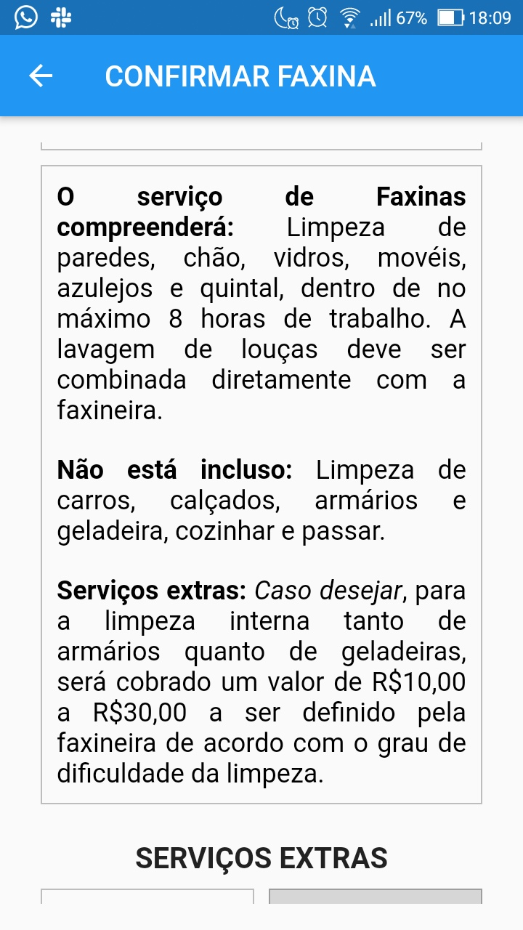 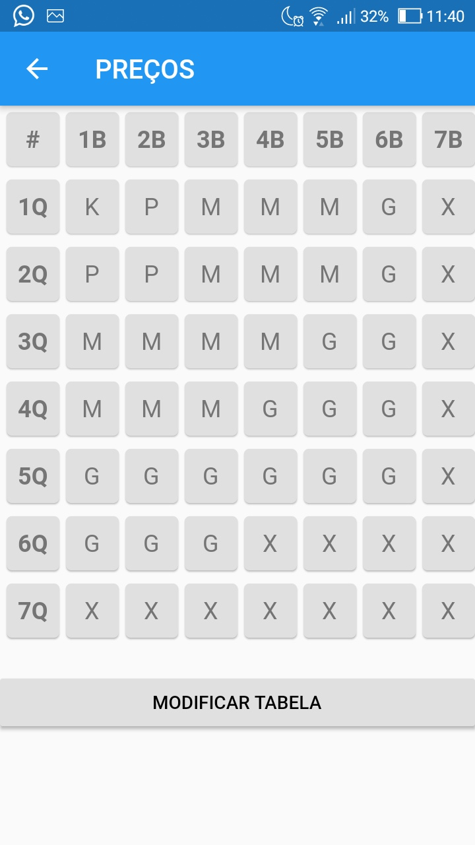 | 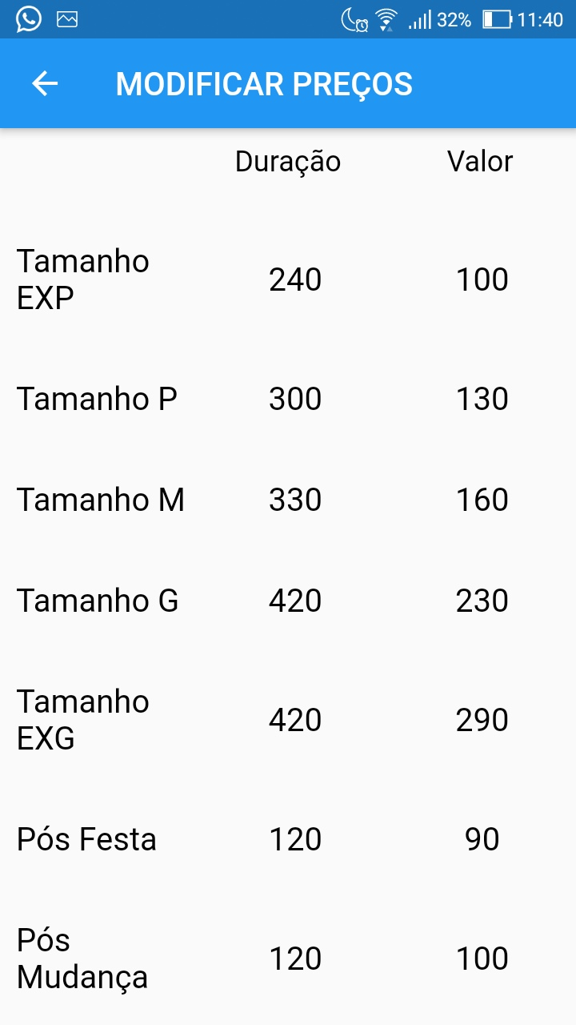
12

